StackUp
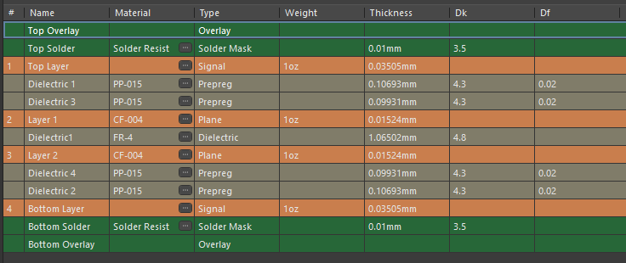
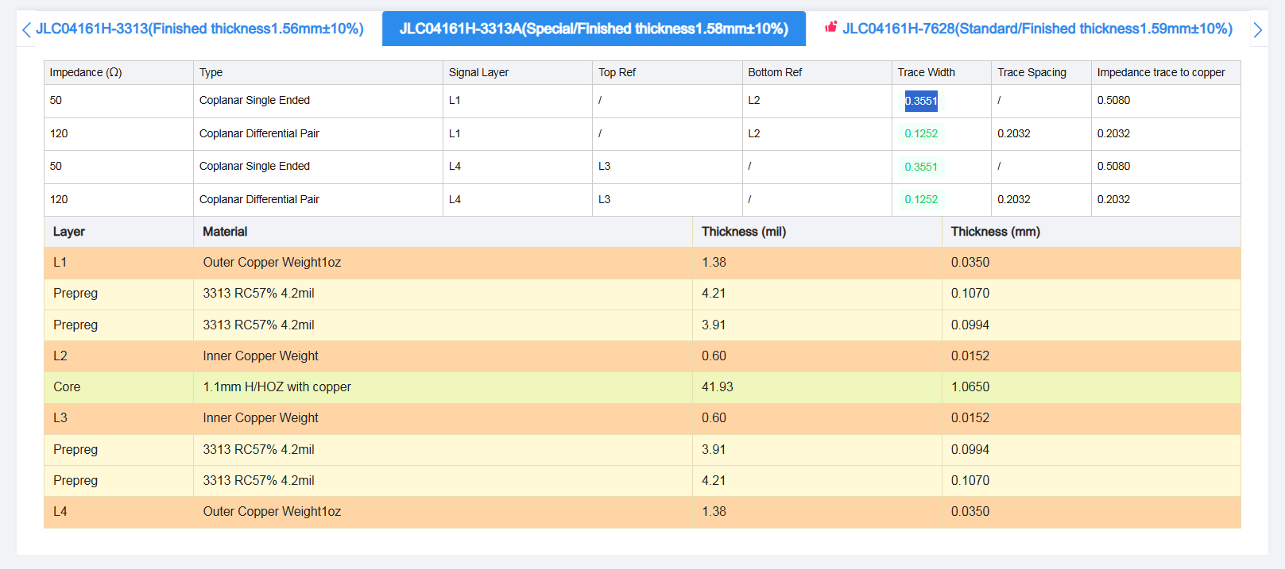
Layers |  |  | Cu Thickness （um） | Dielectric Thickness （um） | Er | Via Style/
gtl(L1) |  |  | 35
 | Prepreg |  |  | 107 | 4.6
 | Prepreg |  |  | 107 | 4.6
Intplane1(L2) |  |  | 17
 | Core |  |  | 1,065 | 4.5
Intplane1(L3) |  |  | 17
 | Prepreg |  |  | 107
 | Prepreg |  |  | 107 | 4.6
gbl(L4) |  |  | 35

 |  | Finish thickness : |  | 1600um | ±10%

Signal Type | Layer | Width (um) | Space (um) | Cu (um) | Ref layers | Impedance value (ohm)
Single ended | Top Layer | 355 | * | 35 | 2 | 50
Differential | Top Layer | 125 | 203 | 35 | 2 | 120

Single ended | Bottom Layer | 355 | * | 35 | 3 | 50
Differential | Bottom Layer | 125 | 203 | 35 | 3 | 100

